UI Flow
图 2
图 1
图 3
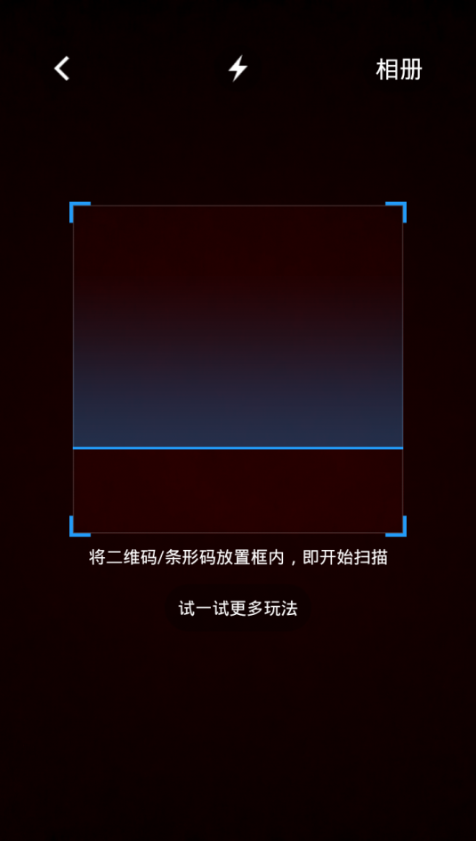
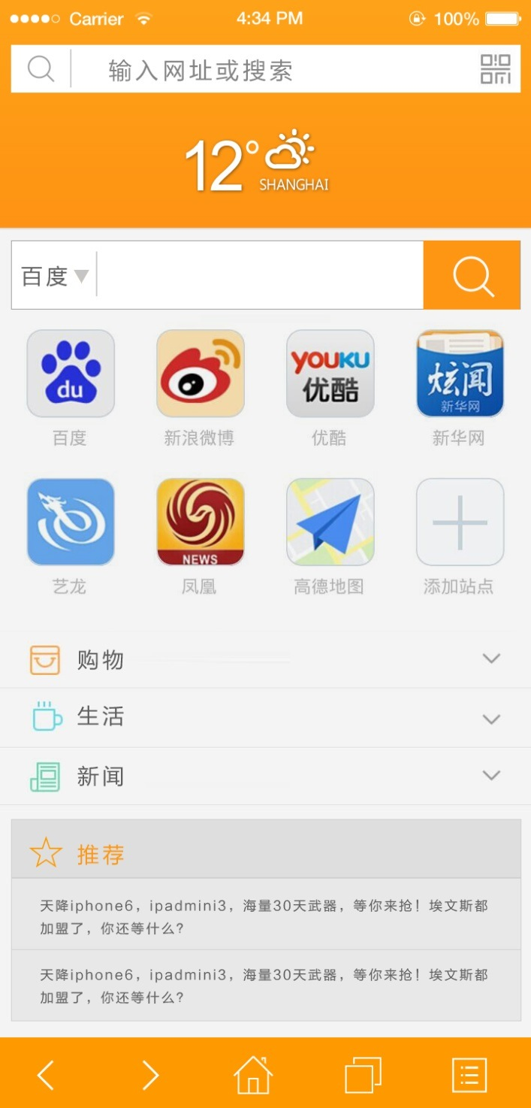
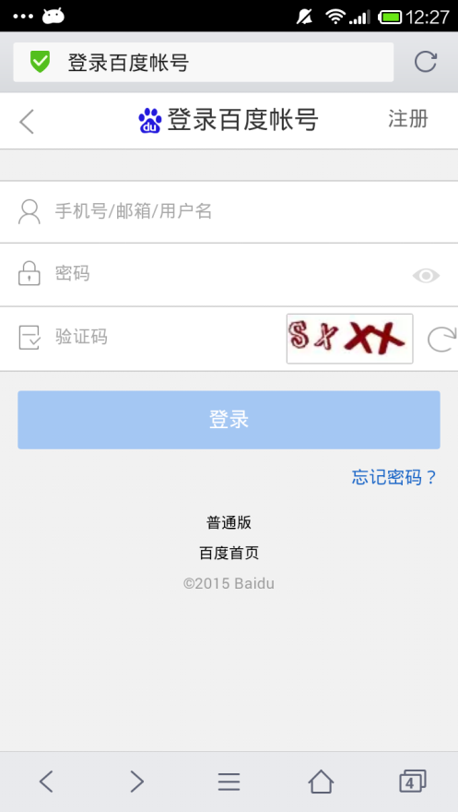

红框以内的整个页面都是网页（webview）
（用服务器页面拿更新内容较方便，但手机流量会大些，浏览器和主页可以分开开发设计。用内置页节省流量，但需要设计开发后台接口提供数据，浏览器开发和主页后台开发要进行工作对接）

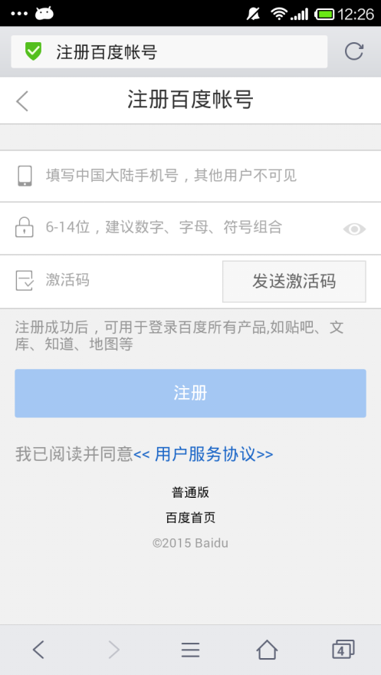

直接跳转到链接页面）

图 4
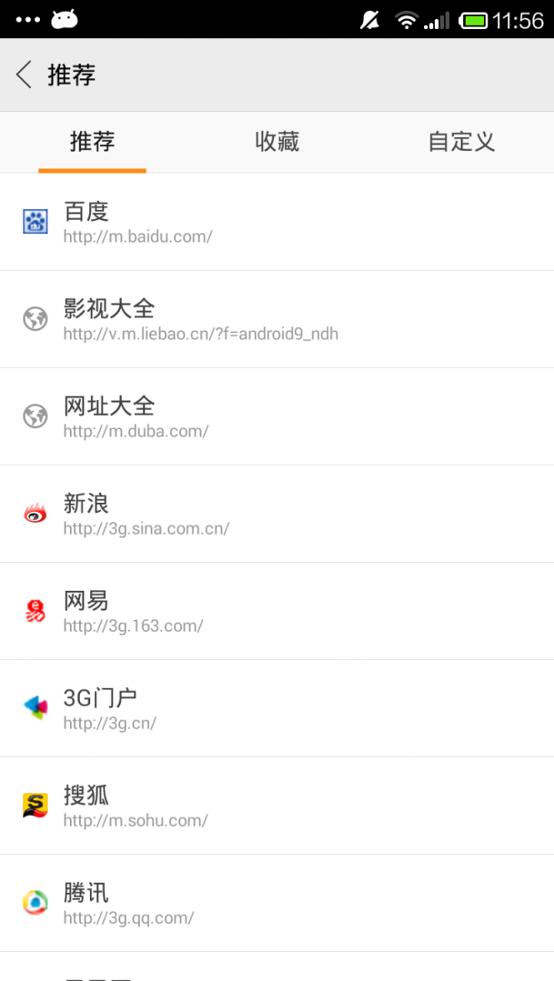
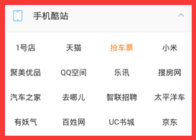

这两个页面的内容是网页吗
（这是做个参考，可作为浏览器的内置功能页，或者你建议以什么形式比较好）建议使用网页，因为有短信认证和图片认证，不用内置，服务器那边的工作量会加大
可以使用网页形式登录

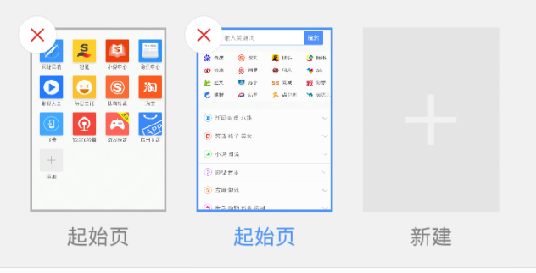
图 5
图 6
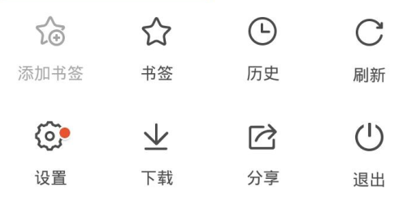
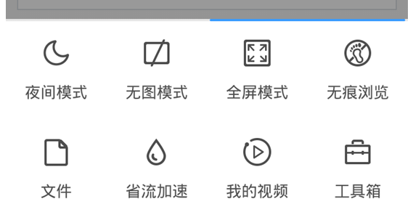
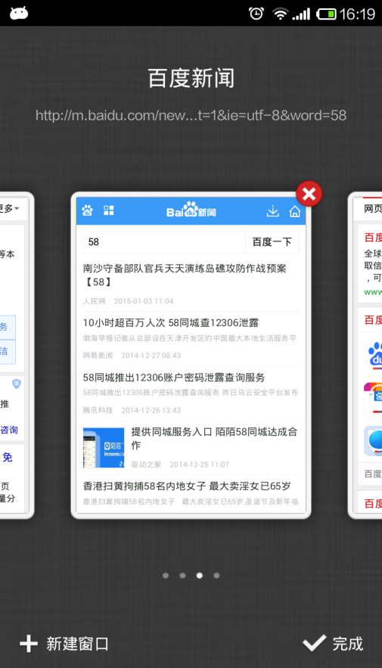

搜狗浏览器多页样式（参考）

请确认这半面设置页面完全参照百度浏览器？
（我的视频、工具箱 省流加速功能目前不要，需要那些功能在前面的修订说明邮件里已经列出）
百度浏览器多页样式（参考）

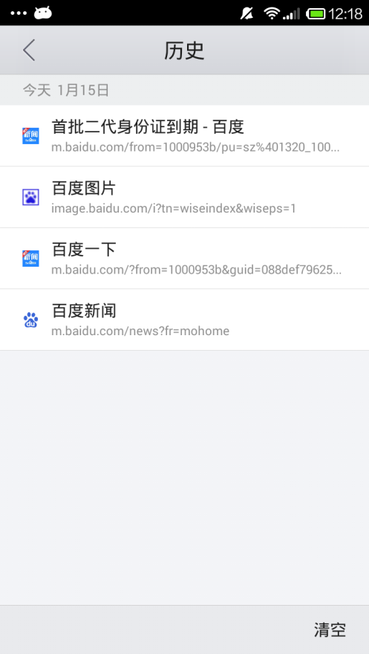

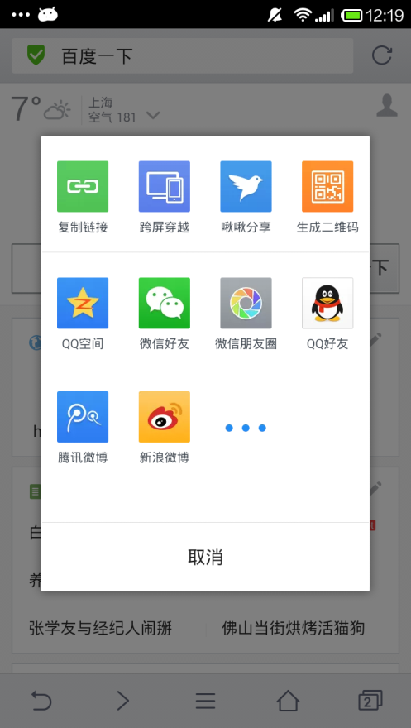
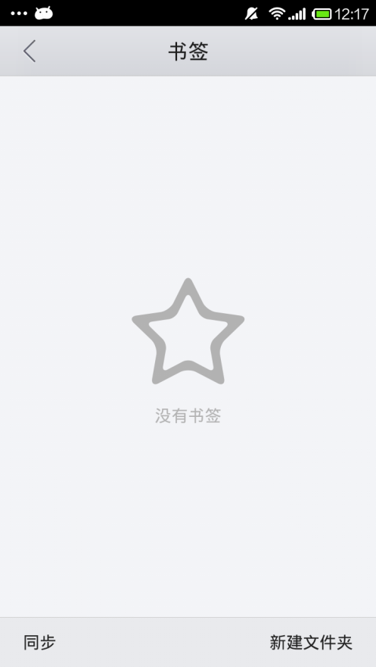
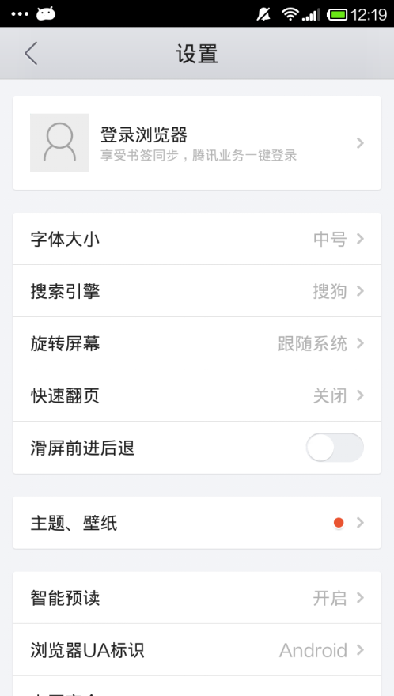
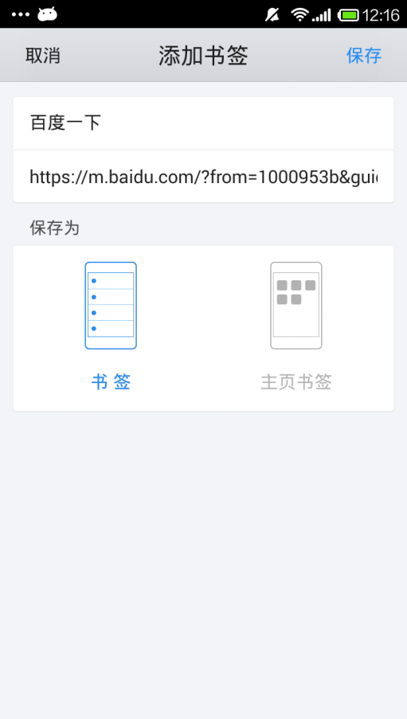

请确认设置界面的内容参考百度、UC和QQ浏览器，一些功能是他们的特色功能我们暂时无法实现，下面列出常用功能
初期包含下列功能：
字体大小
屏幕旋转
翻页模式
无图模式
书签管理
下载管理
亮度调节
系统消息
历史记录
清除记录
恢复默认
关于

